加退保申請(1120310)
一、需求定義 | 勞健保加退保申請及匯出當日加退保名單作業
二、需求說明 | 1.督導人員在輸入人員基本資料時可同時申請勞健保加退保，不需要另外填表單，提高效率與資料準確性 2.加(退)保負責人員可以直接跑出當日投退保人員資料，避免投保失誤 3.可警示加退保負責人，有哪些已到職但尚未申請加退保的人
三、系統畫面-1 | 使用人員權限：皆可 1.(3.1) 加退保申請功能之系統設計、畫面、及人員操作流程
三、系統畫面-2 | 使用人員權限：人資及指定 1.(3.2) 查詢某段時間，加保/退保/異動人員明細(加退保及異動要分開)之系統設計、畫面、及人員操作流程 2.(3.2) 查詢某段時間，未投保/退保異常顯示之系統設計、畫面、及人員操作流程

系統畫面_(3.1) 加退保申請功能之系統設計、畫面、及人員操作流程
使用權限及說明 | 提供給計畫督導及辦公室行政針對新進、離職及投保異動之人員進行加退保/異動之申請
系統設計 | 加退保/異動申請：人員基本資料中按"勞健保處理"→會帶出原「勞健保加退保紀錄畫面」(只出現該人員，並隱藏查詢按鈕)→依人員到職、離職或異動情況輸入資料(到職按"新增"、離職或異動都按"異動"→存檔 註： 「勞健保加退保紀錄」只有有權限的人可使用，因為裡面有薪資資料，顧開放給督導使用時，會隱藏"查詢"按鈕、並只出現該人員無其他人員資料。
操作流程 | 1.到職加保：人員相關作業→人員基本資料→勞健保處理→勞健保加退保紀錄→按"新增"→輸入資料→存檔 2.離職退保：人員相關作業→人員基本資料→勞健保處理→勞健保加退保紀錄→按"異動"→輸入資料→存檔 3.加保異動(眷屬及勞退自提加退、級距調整…等)：人員相關作業→人員基本資料→勞健保處理→勞健保加退保紀錄→按"異動"→輸入資料→存檔
系統畫面及路徑 | 人員派遣管理系統→人員相關作業→人員基本資料→勞健保申請
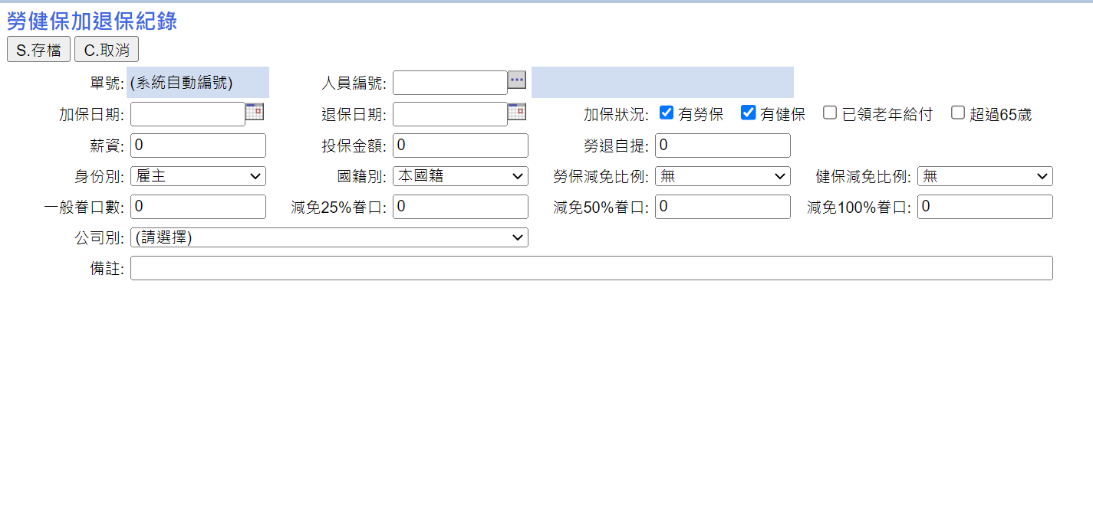

此2欄位由人資填寫

此欄為存檔後系統自動帶出
身分證字號
關係
加保眷屬資料
減免比例

加保眷屬姓名
出生年月日

作業類別：○加保 ○退保 ○眷屬加保 ○眷屬退保
○薪資調整 ○留職停薪 ○其他
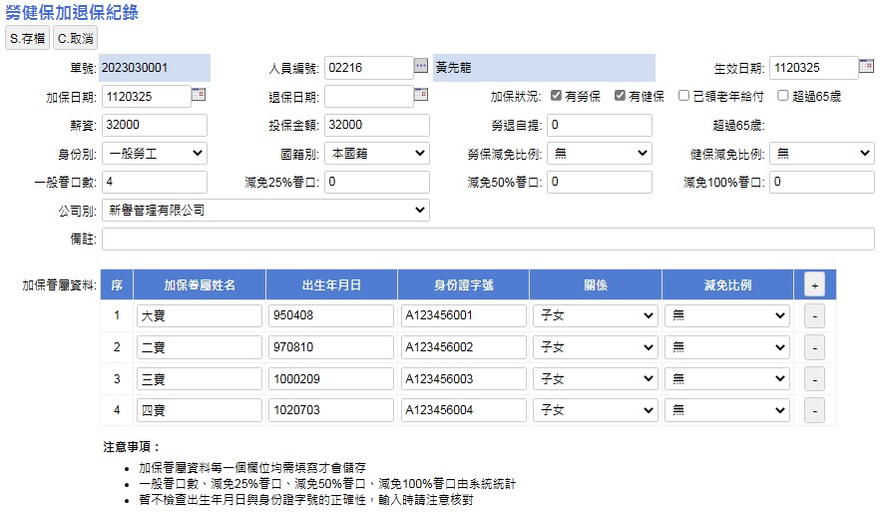
表單申請日：日期
1120313提供之畫面修改： |  |  |  |  |  |  |  |  | 申請表欄位 | 說明
 |  |  |  |  |  |  |  |  | 作業類別 | 加保 | 退保 | 眷屬加保 | 眷屬退保 | 薪資調整 | 留職停薪 | 其他
 |  |  |  |  |  |  |  |  | 人員編號 | 系統帶入
 |  |  |  |  |  |  |  |  | 人員姓名 | 系統帶入
 |  |  |  |  |  |  |  |  | 表單申請日期 | 開放填寫
 |  |  |  |  |  |  |  |  | 生效日期 | 開放填寫
 |  |  |  |  |  |  |  |  | 加保日期 | 開放填寫 | 鎖 | 鎖 | 鎖 | 開放填寫 | 鎖 | 開放填寫
 |  |  |  |  |  |  |  |  | 退保日期 | 鎖 | 開放填寫 | 鎖 | 鎖 | 鎖 | 開放填寫 | 開放填寫
 |  |  |  |  |  |  |  |  | 薪資 | 人員派遣紀錄帶入 | 鎖 | 鎖 | 鎖 | 開放填寫 | 鎖 | 開放填寫
 |  |  |  |  |  |  |  |  | 投保金額 | 系統自動帶出(但可手動修改) | 鎖 | 鎖 | 鎖 | 開放填寫 | 鎖 | 開放填寫
加保日
退保日
 |  |  |  |  |  |  |  |  | 勞退自提 | 開放填寫 | 鎖 | 鎖 | 鎖 | 鎖 | 鎖 | 開放填寫
 |  |  |  |  |  |  |  |  | 身份別 | 下拉式選單 | 鎖 | 鎖 | 鎖 | 鎖 | 鎖 | 開放填寫
 |  |  |  |  |  |  |  |  | 國籍別 | 下拉式選單 | 鎖 | 鎖 | 鎖 | 鎖 | 鎖 | 開放填寫
 |  |  |  |  |  |  |  |  | 勞保/健保減免比例 | 人資填寫，建議鎖起來 | 鎖 | 鎖 | 鎖 | 鎖 | 鎖 | 開放填寫
 |  |  |  |  |  |  |  |  | 眷口數~減免100%眷口 | 系統帶入，建議鎖起來 | 鎖 | 鎖 | 鎖 | 鎖 | 鎖 | 鎖
 |  |  |  |  |  |  |  |  | 備註 | 開放填寫
 |  |  |  |  |  |  |  |  | 眷屬姓名 | 開放填寫 | 鎖 | 開放填寫 | 鎖 | 鎖 | 鎖 | 開放填寫
 |  |  |  |  |  |  |  |  | 身分證字號 | 開放填寫 | 鎖 | 開放填寫 | 鎖 | 鎖 | 鎖 | 開放填寫
 |  |  |  |  |  |  |  |  | 出生年月日 | 開放填寫 | 鎖 | 開放填寫 | 鎖 | 鎖 | 鎖 | 開放填寫
 |  |  |  |  |  |  |  |  | 關係 | 下拉式選單，選項（配偶、父母、祖父母、外祖父母、子女、孫子女、外孫子女） | 鎖 | 下拉式選單，選項（配偶、父母、祖父母、外祖父母、子女、孫子女、外孫子女） | 鎖 | 鎖 | 鎖 | 開放填寫
 |  |  |  |  |  |  |  |  | 減免比例 | 下拉式選單，選項（無、25%、50%、100%） | 鎖 | 下拉式選單，選項（無、25%、50%、100%） | 鎖 | 鎖 | 鎖 | 開放填寫
 |  |  |  |  |  |  |  |  | 眷屬加保日 | 開放填寫 | 鎖 | 開放填寫 | 鎖 | 鎖 | 鎖 | 開放填寫
 |  |  |  |  |  |  |  |  | 眷屬退保日 | 鎖 | 開放填寫 | 鎖 | 開放填寫 | 鎖 | 開放填寫 | 開放填寫

系統畫面_(3.2) 查詢某段時間，加保/退保/異動人員明細(加退保及異動要分開)之系統設計、畫面、及人員操作流程
系統畫面_(3.2) 查詢某段時間，未投保/退保異常顯示之系統設計、畫面、及人員操作流程
使用權限及說明 | 提供給人資或加退保負責人於當日進行加退保/投保異動作業時之依據資料
系統設計 | 查詢某段時間加退保、異動申請及異常：按"查詢" (查詢畫面要加欄位) →輸入查詢資料→按匯出
操作流程 | 1.查詢並匯出當日或某期間加退保人員名單/未投退保異常(此功能只有有權限的人可使用)：人員相關作業→勞健保加退保紀錄→按"查詢"→輸入查詢條件→查詢→匯出
系統畫面及路徑 | 人員派遣管理系統→人員相關作業→人員基本資料→勞健保申請



全選
作業期間：日期～日期

作業類別：○加保 ○退保 ○眷屬加保 ○眷屬退保 ○薪資調整 ○留職停薪 ○其他

全不選

匯出資料(按鈕)

匯出資料表格欄位：
作業類型 | 單號 | 申請人 | 申請日期 | 姓名 | 身分證字號 | 出生年月日 | 加保日期 | 退保日期 | 投保薪資 | 投保金額 | 勞退自提 | 備註
加保 | 2021110001 | 陳琬婷 | 112/03/13 | 王小明 | A22175XXXX | 92.01.03 | 112/03/14 |  | 27000 | 27600 | 0 | 0
眷屬加保 | 2021110001 | 陳琬婷 | 112/03/13 | 王伯伯 | A28444XXXX | 52.09.30 | 112/03/14
眷屬加保 | 2021110001 | 陳琬婷 | 112/03/13 | 王伯母 | A26444XXXX | 53.07.07 | 112/03/14

差勤資料明細統計匯出
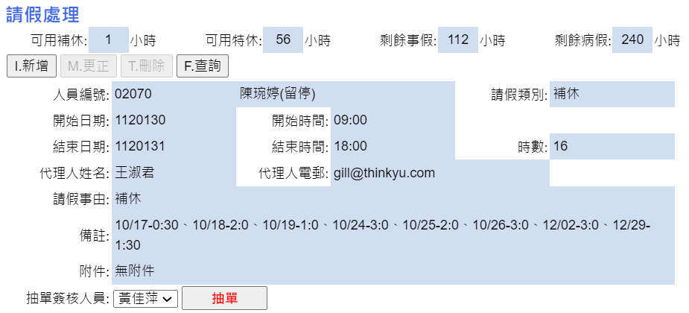
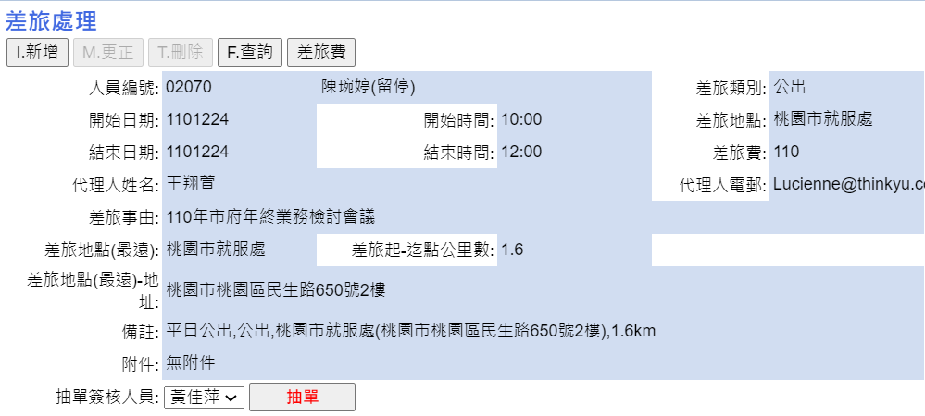
一、需求定義 | 差勤資料(加班單、請假單、差旅單)可依篩選條件匯出指定欄位之明細及統計資料
二、需求說明 | 督導可依需求匯出人員差勤資料自行編輯使用
三、系統畫面 (使用權限：人資及人派督導) | 依篩選條件匯出指定欄位功能之系統設計、畫面、及人員操作流程

使用權限及說明 | 提供給計畫督導依需求條件匯出人員差勤資料使用，例如計畫人員年度特休明細統計
系統設計 | 差勤資料匯出：您督導專案的表單中勾選"表單類別"(加班單、請假單、差旅單)→勾選匯出類別(列出表格中欄位)→設定篩選條件→選擇匯出模式(統計 or 明細)→按"匯出"
操作流程 | 資料匯出：差勤系統→簽核作業→您督導專案的表單→設定篩選條件(表單類別、請假類別/加班類別/差旅類別、年度期間、計畫別(可複選)、人員)→選擇匯出模式(明細或統計資料)→按"匯出"
系統畫面及路徑 | 差勤系統→簽核作業→您督導專案的表單

請假類別：○補休 ○特休 ○事假 ○病假 ○喪假 ○產假 ○婚假 ○陪產檢及陪產假
○公假 ○公傷假 ○生理假 ○家庭照顧假 ○原民祭儀假 產檢假
○防疫照顧假 ○其他假別(一) ○防疫隔離假(有薪)
全選
全不選
 |  |  |  |  |  |  | 欄位 | 說明
 |  |  |  |  |  |  | 類別 | 請假單/加班單/差旅單
 |  |  |  |  |  |  | 請假類別 | ○補休 ○特休 ○事假 ○病假 ○喪假 ○產假 ○婚假 ○陪產檢及陪產假 ○公假 ○公傷假 ○生理假 ○家庭照顧假 ○原民祭儀假 產檢假 ○防疫照顧假 ○其他假別(一) ○防疫隔離假(有薪)
 |  |  |  |  |  |  | 加班類別 | ○非休息日累積補休時數 ○非休息日請領加班費 ○休息日累積補休時數 ○休息日請領加班費 ○國定假日累積補休時數 ○國定假日請領加班費
 |  |  |  |  |  |  | 差旅類別 | ○短程出差 ○長程出差 ○公出 ○公假
 |  |  |  |  |  |  | 計畫別年度
 |  |  |  |  |  |  | 計畫別 | 可複選
 |  |  |  |  |  |  | 開始日期
 |  |  |  |  |  |  | 人員
匯出格式：○明細 ○統計
匯出(按鈕)
 |  |  |  |  |  |  | 匯出格式 | 明細 or 統計 (請詳下方匯出欄位說明)

請假單－匯出明細表單欄位：
單號 | 人員編號 | 開始日期 | 結束日期 | 開始時間 | 結束時間 | 類別 | 時數 | 事由 | 備註
2023010525 | 02070 陳琬婷(留停) | 1120130 | 1120131 | 9:00:00 | 18:00:00 | 00 補休 | 16 | 補休
2023010350 | 02070 陳琬婷(留停) | 1120112 | 1120112 | 16:20:00 | 18:20:00 | 00 補休 | 2 | 身體不適
2022110023 | 02070 陳琬婷(留停) | 1111028 | 1111028 | 9:00:00 | 18:00:00 | 00 補休 | 8 | 補休
2022100521 | 02070 陳琬婷(留停) | 1111014 | 1111014 | 9:00:00 | 10:00:00 | 00 補休 | 1 | 家裡有事
合計 |  |  |  |  |  |  | 27

加班單－匯出明細表單欄位：
單號 | 人員編號 | 日期 | 開始時間 | 結束時間 | 類別 | 時數 | 加班費 | 1又1/3時數 | 1又2/3時數 | 1倍時數 | 休息日再延長時數 | 例假日再延長時數 | 事由 | 備註
2023010579 | 02070 陳琬婷(留停) | 1120118 |  |  | 12 非休息日請領加班費 | 2 | 390 |  |  |  |  |  | 新人報到準備作業、二代健保計算及請款 | 平日辦公室內
2023010250 | 02070 陳琬婷(留停) | 1120109 |  |  | 12 非休息日請領加班費 | 3 | 756 |  |  |  |  |  | 111年度扣繳 | 平日辦公室內
合計 |  |  |  |  |  | 5 | 1146 | 0 | 0 | 0 | 0 | 0

差旅單－匯出明細表單欄位：
單號 | 人員編號 | 開始日期 | 結束日期 | 開始時間 | 結束時間 | 類別 | 時數 | 差旅費 | 事由 | 備註
2021121097 | 02070 陳琬婷(留停) | 1101215 | 1101215 |  |  | 31 短程出差 |  | 115 | 111年度市府就促評選會
2021111308 | 02070 陳琬婷(留停) | 1101119 | 1101119 |  |  | 31 短程出差 |  | 183 | 分署-新竹媒合(爭鮮)
合計 |  |  |  |  |  |  | 0 | 298

匯出統計欄位：
類別 | 姓名 | 時數 | 扣薪金額 | 專案名稱 | 備註
特休 | 01698 曹琇媛 | 8 | 0 | 新譽管理有限公司
特休 | 01987 張敏倩 | 5 | 0 | 新譽管理有限公司
特休 | 01861 王翔萱 | 8 | 0 | 新譽管理有限公司

人員資料匯出之說明畫面
▲人員資料匯出功能新增位置：人派系統→人員相關作業→人員基本資料
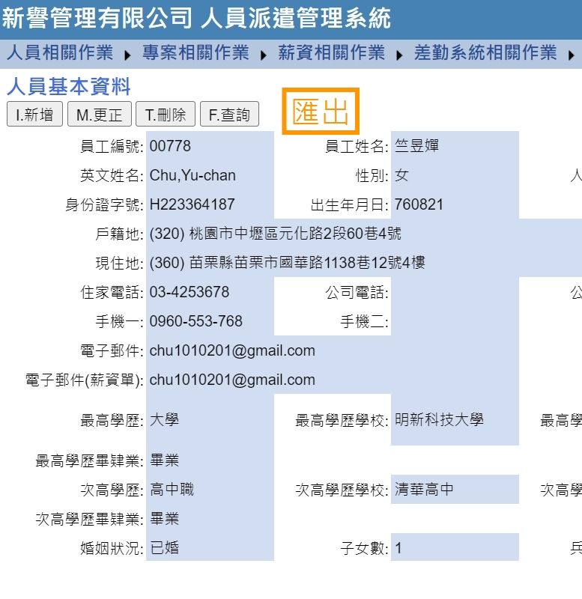

匯出資料

匯出頁面呈現
▲篩選條件設定：(紅字為範例)(多重條件設定)

日期期間： | 1120101 | ～ | 1120228

專案名稱： | (跳出此期間執行之專案名稱，可複選)
 | □ 新譽總公司
 | □ 111-112年度推動青年職涯發展工作-彙管作業服務
 | □ 112年度資遣通報與就業保險法非自願離職名冊查核比對實施計畫
 | □ 112年度穩定就業措施相關計畫業務委外案
 | □ 112年自辦職業訓練班級經營管理與輔導暨招生宣傳計畫委託服務案

員工編號： |  | ～

在職狀況： | □在職 □離職 □不限

條件類型： | □到職 □離職 □生日

▲欄位設定：
1.選擇所需欄位資料： |  |  | 員工編號 | 員工姓名 | 性別 | 身份證字號 | 出生年月日 | 戶籍地 | 現住地
 |  |  | 住家電話 | 手機 | 電子郵件 | 電子郵件(薪資單) | 最高學歷 | 最高學歷學校 | 最高學歷科系
 |  |  | 身份類別 | 到職日期 | 離職日期 | 銀行 | 分行代碼 | 帳號
 |  |  | 派駐專案 | 站別 | 職稱

2.確認所需欄位資料： |  |  | 確認所需欄位是否需增減，並按印表匯出。
 |  |  | 匯出格式為excel(only data)

留職停薪期間設定
人員基本資料：新增留職停薪期間設定。
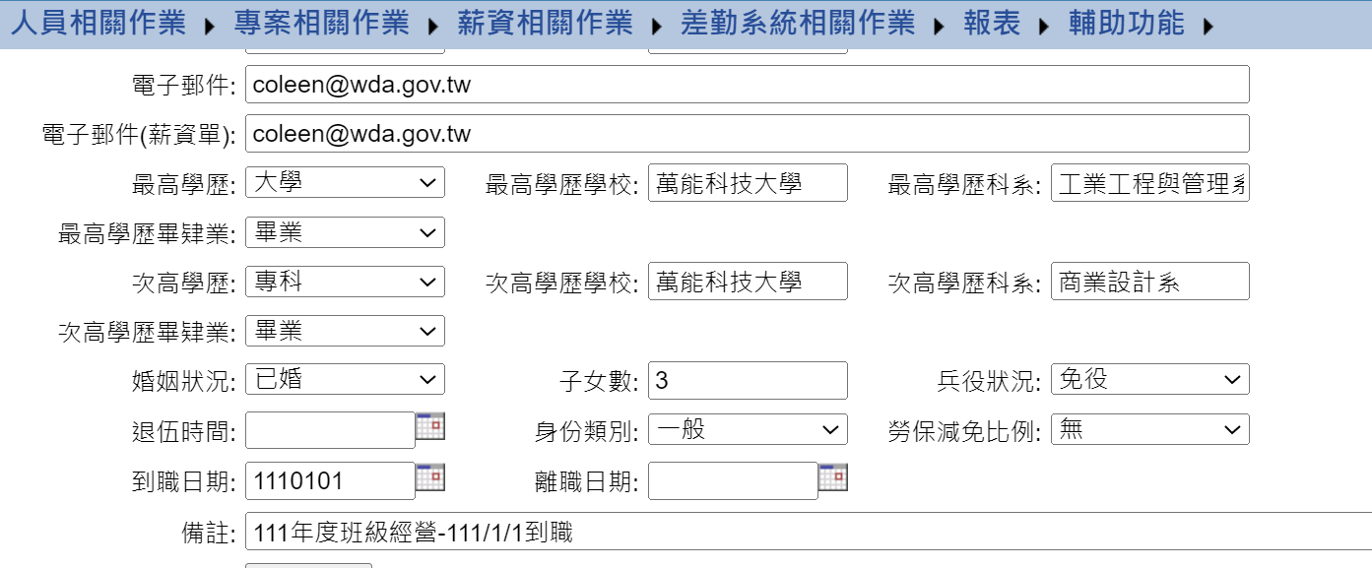

留職停薪期間：日期～日期

刪除報表
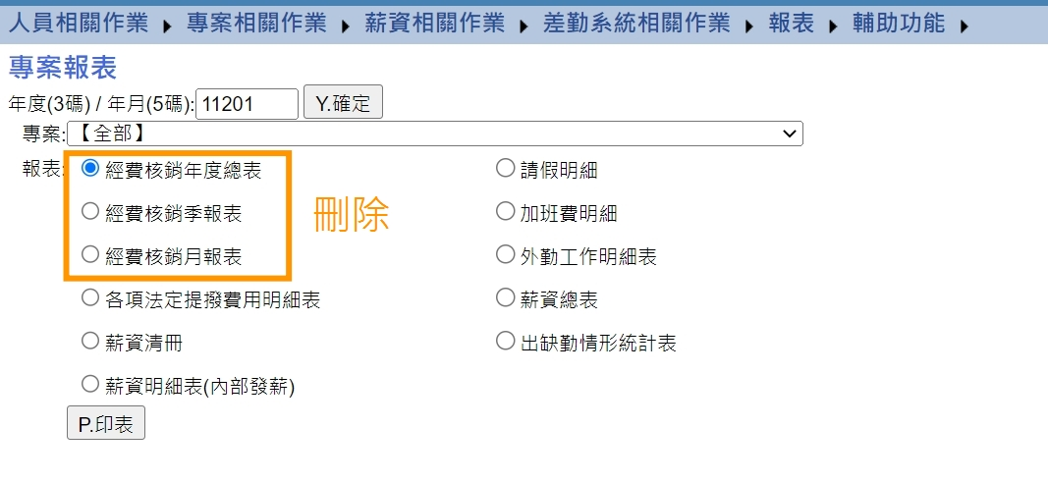
▲刪除報表位置：人派系統→報表→專案報表

